2018
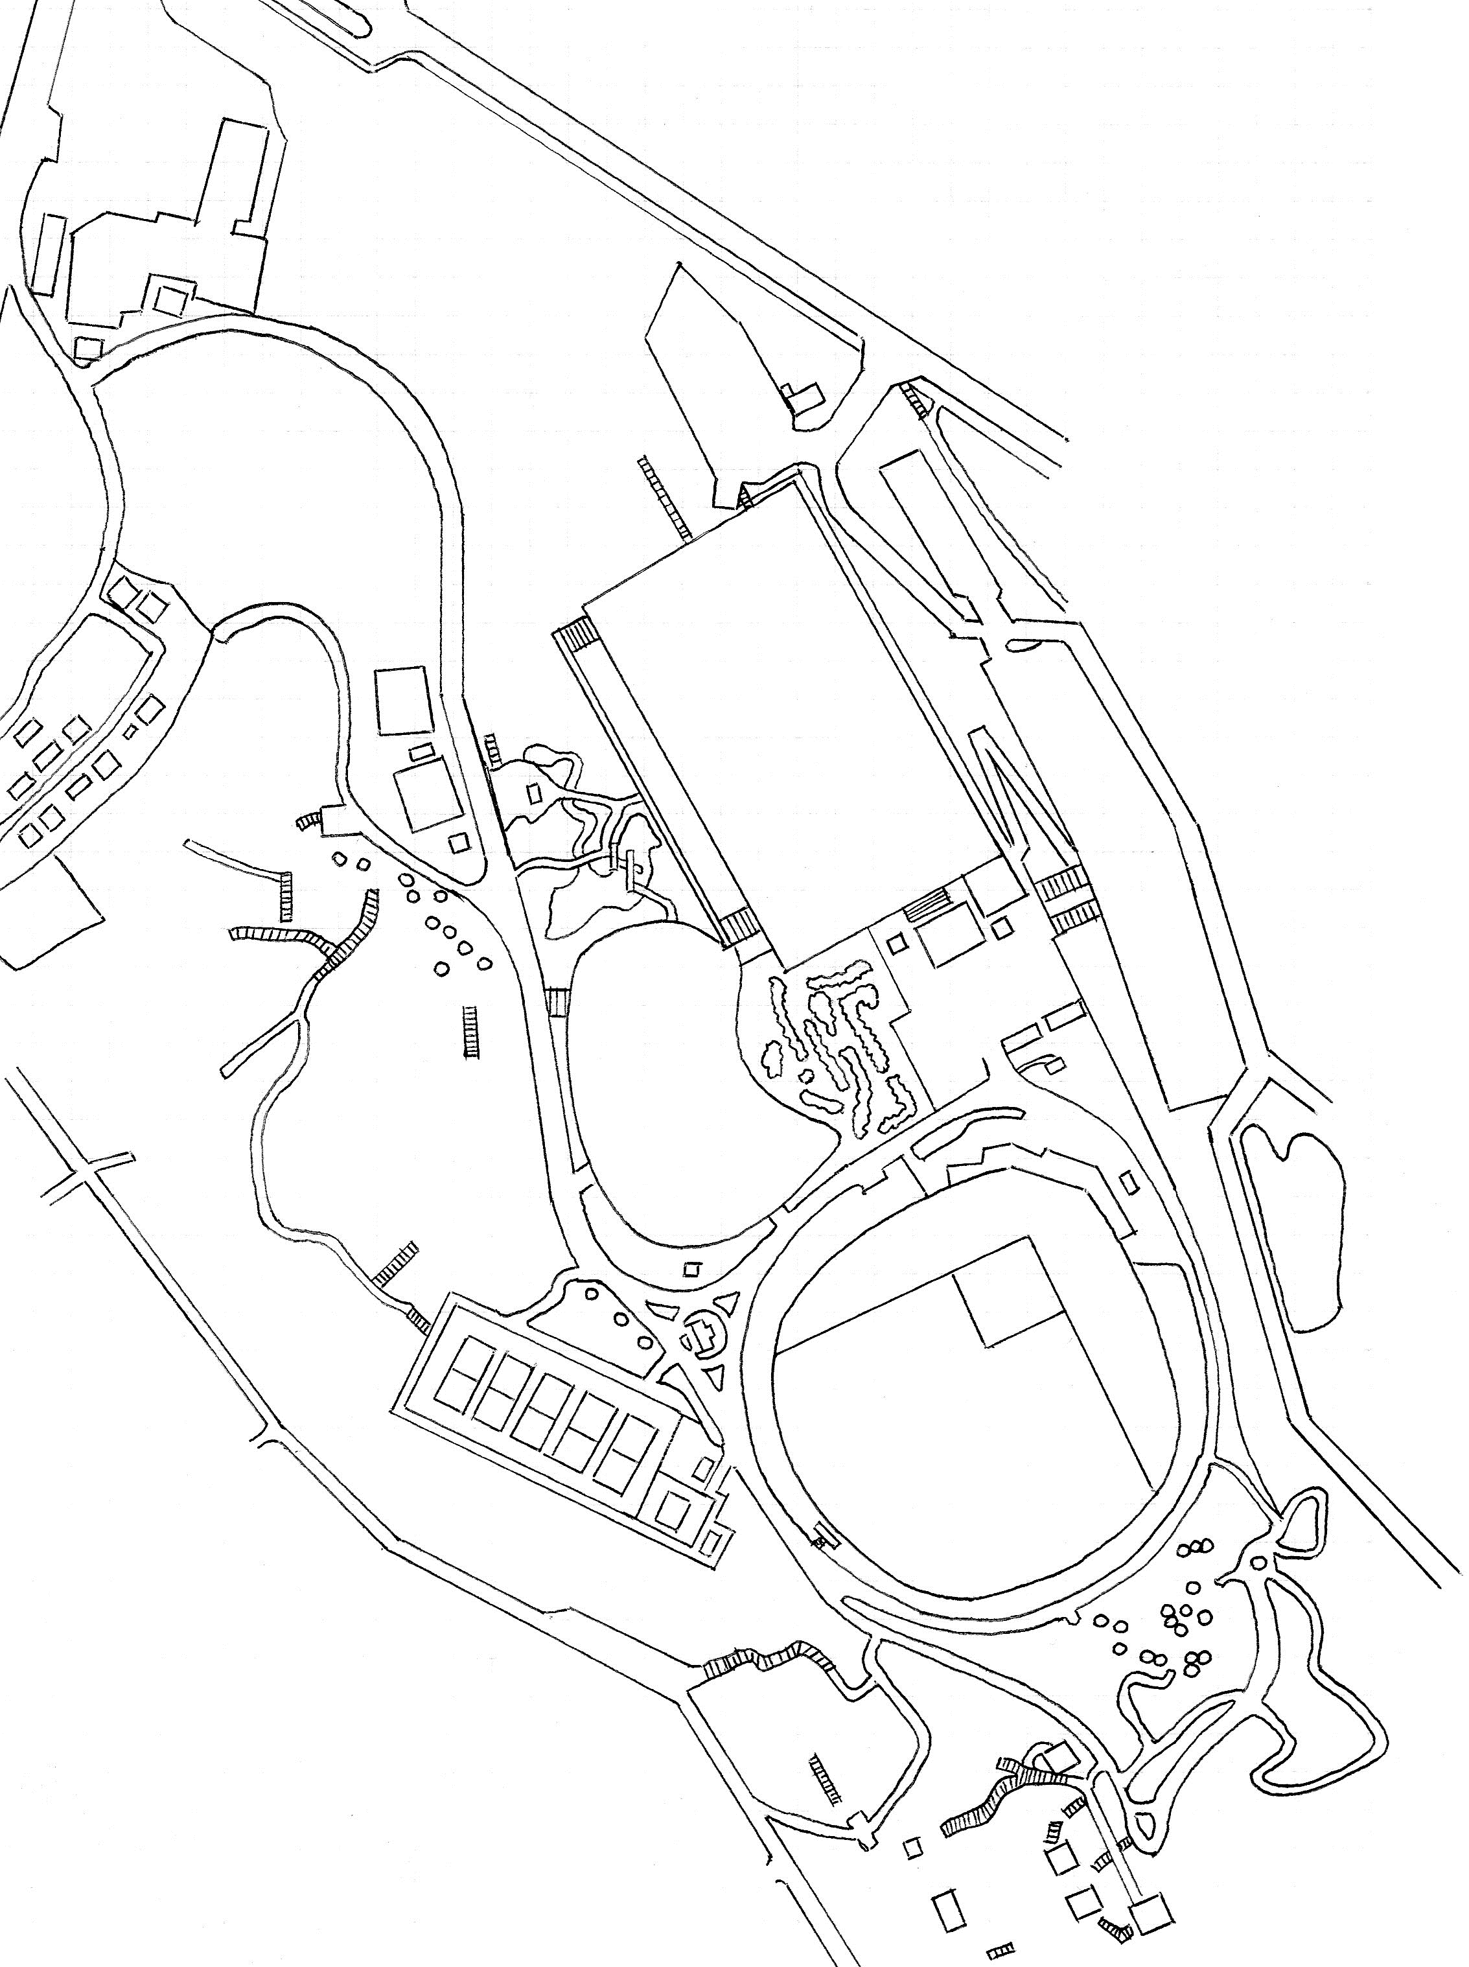
マスターズ日本選手権コースマップ

民家
11
公民館
12
Ａ
10
８

７
Ａ
９
テニスコート

４
５
６

３
DZ
18
DZ
２
DZ
13
17
DZ

DZ
Ａ
14
グランド
16
15
１
本部
野球場
藤棚

トイレ

本部

倉庫

ホール |  | 1 | 2 | 3 | 4 | 5 | 6 | 7 | 8 | 9 | 平均 | 合計
距離：プロ |  | 135 | 90 | 60 | 40 | 60 | 55 | 70 | 87 | 89 | 76.2 | 686
距離：アマ |  | 135 | 90 | 60 | 40 | 60 | 55 | 48 | 87 | 89 | 73.8 | 664
 |  |  |  |  |  |  |  |  |  |  | （単位：ｍ） |  | 1～18ホール
ホール |  | 10 | 11 | 12 | 13 | 14 | 15 | 16 | 17 | 18 | 平均 | 合計 | 平均 | 合計
距離：プロ |  | 80 | 70 | 107 | 70 | 65 | 105 | 58 | 55 | 60 | 74.4 | 670 | 75.3 | 1356
距離：アマ |  | 80 | 70 | 78 | 70 | 65 | 50 | 58 | 55 | 60 | 65.1 | 586 | 69.4 | 1250
 |  |  |  |  |  |  |  |  |  |  | （単位：ｍ） |  | （単位：ｍ）
ローカルルール説明
◆ＯＢ説明
 | 共通：ＯＢラインは、人工物と芝・土との境。
 | 共通：園内道路（アスファルト・コンクリート）及びそれを越えたエリア。
 | 3H：池の底面とその中にある岩。藤棚及び周囲のコンクリート部分。
 | 7H・8H：小旗に囲われた垣根。
 | 5H・6Ｈ：コース右側の柵の外。
 | 15H：野球場グランド内（※壁と芝の境がOB・フェンスとの境ではありません。）及び小旗に囲われた花壇。
 | 17H：テニスコート内。
 | 16Ｈ：コース左側の柵の外及び小旗の外。
1H：グランドの土のエリアのみセーフ。
2H：ゴールのある芝生エリアとグランドの緑色のエリアはセーフ。（※エリア内のコンクリート土台はセーフ。）
3H：池周りの岩に少しでもディスクが立てかかっていればセーフ。橋はセーフ。
１投目がＯＢの場合は１ペナでＤＺへ。ＤＺからのＯＢは通常のＯＢとする。
12H：プロ・アマとティーが別です。（※Ａと表示してあるのがアマティーです。）
13H・18H：アイランドホール
 | ・アイランド内にディスク静止でアイランド消滅。
 | ・1投目失敗は1ペナでＤＺへ。
 | ・ＤＺからアイランド内にディスクが静止しなかった場合：１ペナで、そのまま続行。（※アイランドは消滅）
14Ｈ：ティーとゴールのあるエリアのみセーフ。（エリア内の東屋及びベンチはセーフ。）
 | ・ティーとゴールエリアの境にある側溝のフタにディスクが完全に乗った場合。ノーペナでＤＺへ。
15Ｈ：ゴールのある芝生エリアのみセーフ。ＯＢは1ペナでＤＺへ。
 | ・プロ：ティーショットがOBの場合は1ペナでＤＺへ。ＤＺからは通常のOBルール。
 | ・アマ：DZがティーとなります。DZからなので通常のOBルールとなります。
17Ｈ：ダブルマンダトリーホール
 | ・ゴール・マンダトリー・ティーのあるエリアのみセーフ。
 | ・マンダトリー不通過は１ペナでリティー。

2017
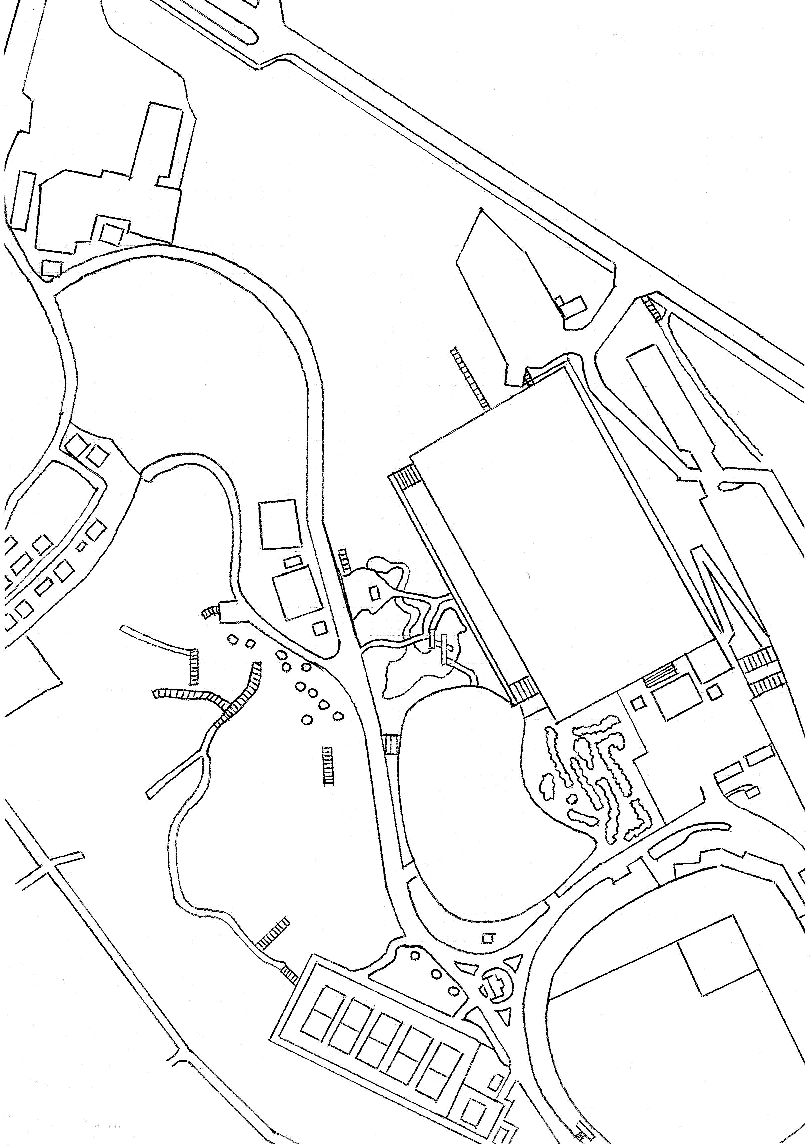
立ち入り禁止
民家
12
11
公民館
13
10
67m（－9m）
70m（＋5m）

100m（－11m）

８
OB（垣根）
107m（＋12.5m）
89m（＋2.8m）

テニスコート
９
87m（－2.8m）
48m（＋4m）
７

OB（垣根）
17
４
58m（＋2.5m）
40m（±0m）
55m
（－2m）
５
60m
（＋3m）
53m（±0m）
65m（＋5m）
６
16
18
60m（±0m）
３
DZ
２

DZ
DZ
70m
（±0m）
14
90m（＋2m）
65m
（＋2m）
DZ
OBライン
135m（±0m）

15
グランド
藤棚

トイレ
野球場
本部
本部
１

※表示：距離（高低差）

駐車場
マスターズ日本選手権コースマップ

ホール | 1 | 2 | 3 | 4 | 5 | 6 | 7 | 8 | 9 | 平均 | 合計
距離 | 135 | 90 | 60 | 40 | 53 | 55 | 48 | 87 | 89 | 73.0 | 657
高低差 | ±0 | ＋2 | ＋3 | ±0 | ±0 | －2 | ＋4 | －2.8 | ＋2.8
 |  |  |  |  |  |  |  |  |  | （単位：ｍ）
ホール | 10 | 11 | 12 | 13 | 14 | 15 | 16 | 17 | 18 | 平均 | 合計 | 1～18ホール
距離 | 100 | 70 | 67 | 107 | 70 | 65 | 65 | 58 | 60 | 73.6 | 662 | 平均 | 合計
高低差 | －11 | ＋5 | －9 | ＋12.5 | ±0 | ＋2 | ＋5 | ＋2.5 | ±0 |  |  | 73.3 | 1319
 |  |  |  |  |  |  |  |  |  | （単位：ｍ） |  | （単位：ｍ）

ローカルルール説明
◆ＯＢ説明
 | 共通：ＯＢラインは、人工物と芝・土との境。
 | 共通：園内道路（アスファルト・コンクリート）及びそれを越えたエリア。
 | 3H：池の底面とその中にある岩。藤棚及び周囲のコンクリート部分。
 | 4H：ゴール奥の垣根。
 | 5H・6Ｈ：コース右側の柵の外。
 | 8H：ゴール左横の垣根。
1H：グランドの土のエリアのみセーフ。
2H：ゴールのある芝生エリアのみセーフ。（※エリア内のコンクリート土台はセーフ。）
3H：池周りの岩に少しでもディスクが立てかかっていればセーフ。橋はセーフ。
１投目がＯＢの場合は１ペナでＤＺへ。ＤＺからのＯＢは通常のＯＢとする。
12H：立ち入り禁止エリアは、山ユリ保護のため杭の中には立ち入らないで下さい。
14H・18H：アイランドホール
 | ・アイランド内にディスク静止でアイランド消滅。
 | ・1投目失敗は1ペナでＤＺへ。
 | ・ＤＺからアイランド内にディスクが静止しなかった場合：１ペナで、そのまま続行。（※アイランドは消滅）
15Ｈ：ティーとゴールのあるエリアのみセーフ。（エリア内の東屋及びベンチはセーフ。）
 | ・ティーとゴールエリアの境にある側溝のフタにディスクが完全に乗った場合。ノーペナでＤＺへ。
16Ｈ：ティーのエリアとゴールのある小旗で内側エリア以外ＯＢ。ＯＢは1ペナでＤＺへ。

